SOP
台北富邦產生銀存報表

 | 進入網銀後，點入

 | 若要查詢 704102016332 活期存款帳戶，於執行選項中選擇

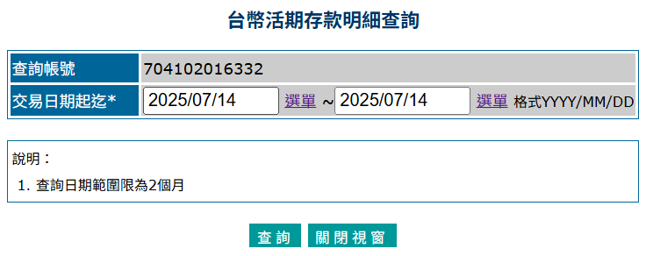
 | 選擇交易日期起迄，後按查詢

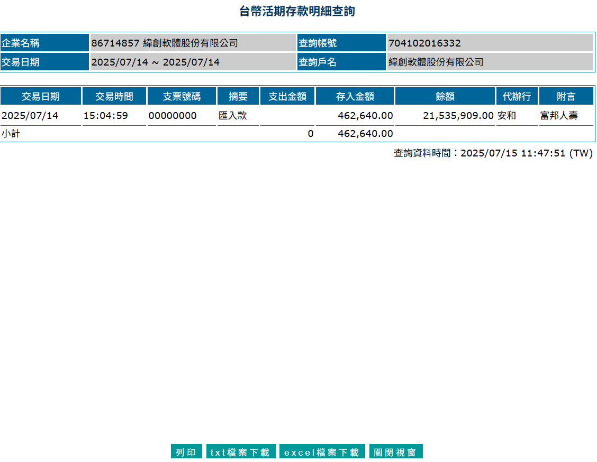

 | 執行

 | 產生報表檔案

